维吾尔字母表
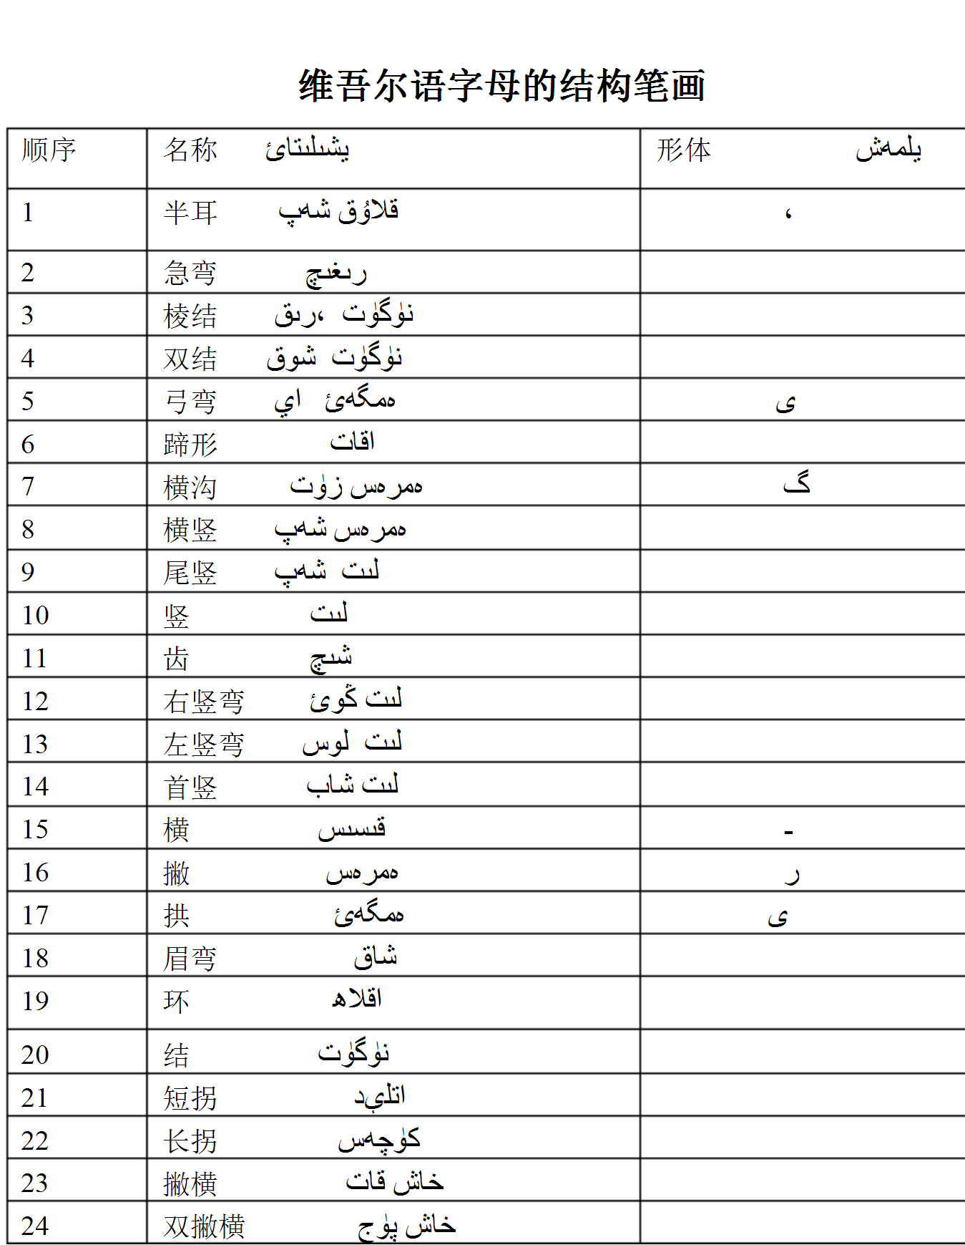
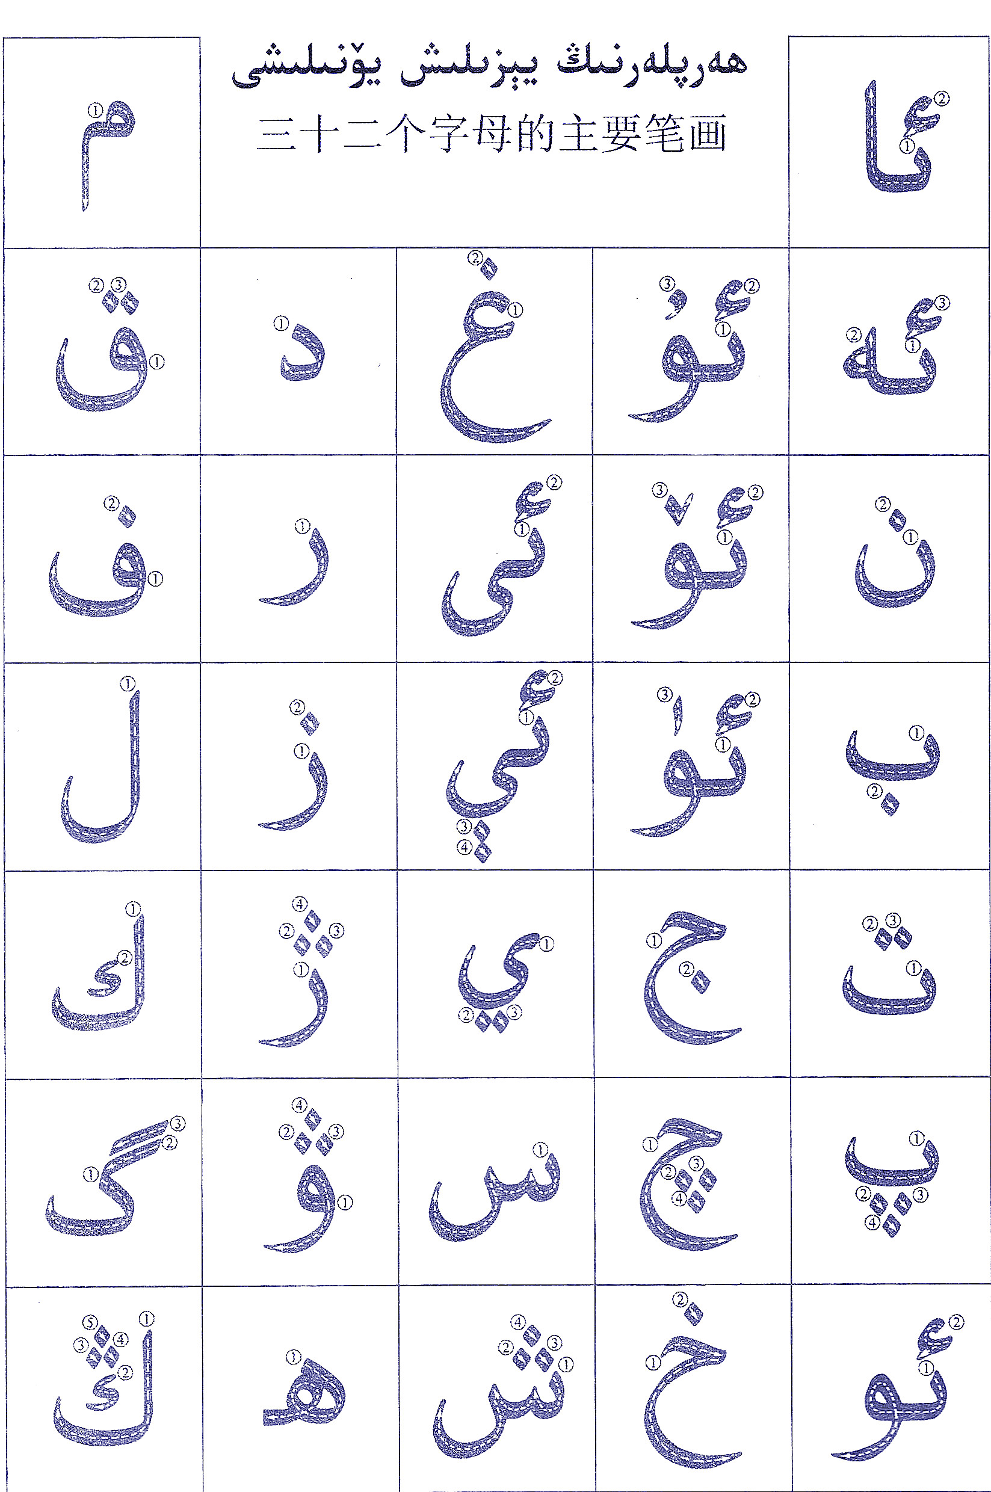
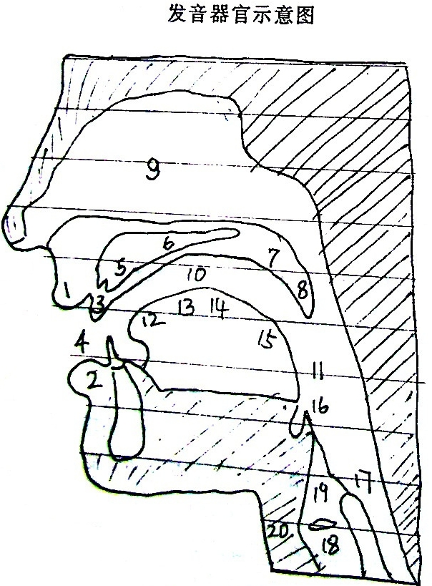
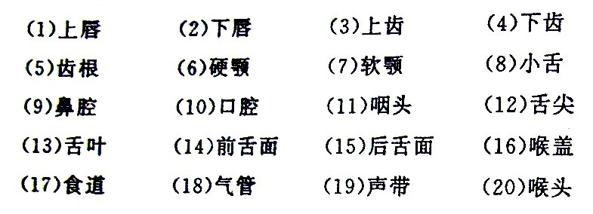
维 吾 尔 语 字 母 表（中国境内）
序号 | 维语 名称 | 书写形式 |  |  |  | 拉丁 维文 | 汉语、拼音 （近似音） | 元音 辅音 | 发音要求
 |  | 【字母】 单立式 又称独立式和独写体 | 连首体 | 连中体 | 连尾体
1 | ئا | ئا | ا | ﺎ | ﯫ | A a | 阿(一声)[ɑ] | 后元音 | 舌面后、低、非圆唇元音。发音时，舌尖离开下齿背，舌位自然降到最低，口张大，上下齿离得很远，舌面后部略向后缩，声带振动。它的发音与汉语的单韵母“ɑ”相似，只是汉语的“ɑ”比维语的 ئا 更靠后些。换一种话说，维语的 ئا 发音时舌位没有汉语的“ɑ”那么靠后，反而更接近于央元音。
2 |  |  | ە |  |  | E e | 艾(一声) [Ə新维文发音] | 前元音 | 舌面前、半低、非圆唇元音。发音时，口腔半开，舌位半低，舌尖抵住下齿背，嘴唇展开，保持不变。软腭和小舌上升，关闭鼻腔通路，气流从口腔缓缓流出。声带振动。汉语普通话中没有这样的音。
3 |  | ب |  |  |  | B b | 北(三声)[be] | 浊辅音 | 双唇、浊、塞音。发音时，双唇紧闭，软腭和小舌上升，气流到达双唇后，从突然松开的双唇爆破而出形成此音。声带稍振动。它的发音部位和汉语的“b”相同，都是双唇音。但是，汉语的“b”发音时声带不振动，是清音；而维语的 ب 发音时声带振动，是浊音。学生在发维语的 ب 时，千万不能把它发成汉语的不送气清辅音。更重要的是：汉语的“b”是不送气音，它与送气音“p”在发音部位、发音方法上完全相同，只是在送气和不送气上有区别。而在维语辅音的送气和不送气不区别词义。或者说，送气和不送气在维语中没有实在的作用，不构成相互对立的区别性特征。所以一般来说，在描写维语的辅音时，不涉及送气不送气。
4 |  | پ |  |  |  | P p | 撇也[pe] | 清辅音 | 双唇、清、塞音。发音时，双唇紧闭，软腭和小舌上升，气流到达双唇后，从突然松开的双唇爆破而出形成此音。声带不振动。它和 ب 的发音部位相同，发音方法也都是塞音，区别是：ب 为浊音，而它是清音。另外，在发 پ 时，从肺部呼出的气流较强，是送气音。另外，پ 的发音部位、发音方法和汉语的“p”相同，都是双唇、清、送气音。只是汉语的“p”发音时从肺部呼出的气流更强一些。
5 |  | ت |  |  |  | T t | 铁也[te] | 清辅音 | 是舌尖中、清、塞音。发音时，软腭和小舌上升，舌尖抵住上齿龈，然后突然放开，使气流爆发而出产生此音。声带不振动，从肺部呼出的气流较强，是送气音。它和汉语的“t”发音相似，只是气流没有汉语的那么强。
6 |  | ج |  |  |  | J j | 接也 (一声)[j] | 浊辅音 | 舌叶、浊、塞擦音。发音时，舌面向硬腭抬起，舌面前部抵住上齿龈和前硬腭形成阻碍，气流冲破阻碍后摩擦而出，形成此音。声带振动。它与现代汉语“鸡”、“几”等字的声母 “j”有相似之处，即它们都是塞擦音。但是这两个音却有很大的不同：首先这两个音的发音部位有区别，汉语的“j”是舌面前音，而维语的 ج 是舌叶音；其次，汉语的“j”是清、不送气音，而维语的 ج 是浊辅音。一定要注意区别。
7 |  | چ |  |  |  | CH ch | 切也 (一声)[q] | 清辅音 | 舌叶、清、塞擦音。发音时，舌面向硬腭抬起，舌面前部抵住上齿龈和前硬腭形成阻碍，气流冲破阻碍摩擦而出，形成此音。声带不振动，送气。它与现代汉语“千”、“七”等字的声母“q”有相似之处：它们都是送气、塞擦音。但是这两个音却又有很大的不同：首先这两个音的发音部位有区别，汉语的“q”是舌面前音，而维语的 چ 是舌叶音；其次，汉语的“q”是清、送气音，维语的 چ 虽然也是清、送气音，但气流没有汉语的那么强。
8 |  | خ |  |  |  | X x | 黑(三声)[h] | 清辅音 | 小舌、清、擦音。发音时，舌根抬高，舌面后部隆起靠近小舌形成缝隙，气流从缝隙中摩擦而出形成此音。声带不振动。它的发音和汉语普通话里的“哈”、“和”等字开头的声母“h” 基本相同，只是维吾尔语里的 خ 的发音部位更靠后一些。
9 |  | د |  |  |  | D d | 碟也[de] | 浊辅音 | 舌尖中、浊、塞音。发音时，软腭和小舌上升，舌尖抵住上齿龈，然后突然放开，使气流爆发而出产生此音。声带振动。它和汉语的“d”发音相似，但是有区别。汉语的“d”发音时声带不振动，是清音；而维语的 د 发音时声带振动，是浊音。学生在发维语的 د 音时，千万不能把它发成汉语的不送气清辅音“d”。
10 |  | ر |  |  |  | R r | 额列[re] | 浊辅音 | 舌尖中、浊、颤音。发音时，舌尖向上抬起，接近硬腭前部，气流冲击舌尖，使舌尖颤动发音，同时声带振动。汉语普通话里没有这个音。千万不能把它发成汉语里的“日”、“染”等字开头的声母，即舌尖后、浊擦音“r”。维吾尔语里的 ر 是个颤音而不是擦音，它是舌尖反复与舌尖中部相碰而发出的。
11 |  | ز |  |  |  | Z z | ze | 浊辅音 | 舌尖浊擦音。发 ز 音时，舌尖前伸，靠近上齿背，开成小缝隙，气流通过缝隙摩擦发音，声带颤动。
12 |  | ژ |  |  |  | ZH zh | i也(二声) [Ⱬ新维文发音] | 浊辅音 | 舌叶、浊、擦音。发音时，舌面向硬腭抬起，舌面前部靠近上齿龈和前硬腭形成缝隙，气流从这个缝隙中摩擦而出，形成此音。声带振动。它与现代汉语“日”、“容”等字的声母“r”有相似之处：它们都是浊、擦音。但是发音部位有区别：汉语的“r”是舌尖后音，而维语的 ژ 是舌叶音。要注意区别。
13 |  | س |  |  |  | S s | 塞(一声)[se] | 清辅音 | 舌尖前、清、擦音。发音时，舌尖接近上齿背，形成小缝隙，舌面两侧接触两侧上齿龈，气流从舌尖与上齿背所留的缝隙中摩擦而出，声带不振动。它的发音与汉语普通话“三”[sn]、“四”[s]等开头的辅音“s”相同。
14 |  | ش |  |  |  | SH sh | 些(一声)[xe] | 清辅音 | 发音时，双唇前伸，舌前部向上抬起，靠近上齿龈和硬颚，构成小缝隙，气流通过缝隙摩擦发音，声带不颤动。与汉语普通话声母 x 的发音相似，但唇形和舌位均有所不同。
15 |  | غ |  |  |  | GH gh | 艾(一声) [ƣ新维文发音] | 浊辅音 | 小舌、浊、擦音。发音时，舌根抬高，舌面后部靠近小舌形成缝隙，气流从缝隙中摩擦而出形成此音。声带振动。汉语普通话里没有这个音。
16 |  | ف |  |  |  | F f | [fe] | 清辅音 | 唇齿、清、擦音。发音时，下齿向上门齿靠拢形成缝隙，软腭和小舌上升，气流从唇齿形成的缝隙中摩擦而出产生此音。声带不振动。它的发音与汉语普通话里的“发”、“非”等字开头的声母“f”的发音相同。
17 |  | ق |  |  |  | Q q | [Ⱪ新维文发音]qe | 清辅音 | 小舌、清、塞音。发音时，舌根抬高，舌面后部抵住小舌形成阻碍，气流冲破阻碍形成此音。声带不振动，送气。汉语普通话里没有这个音。
18 |  | ك |  |  |  | K k | 开(一声)[ke] | 清辅音 | 舌面后、清、塞音。舌面后部抬起抵住软腭，然后突然放开，气流爆发而出形成此音。声带不振动，送气。它的发音和汉语普通话中“科”、“开”等字的声母“k”相似，只不过气流没有汉语的那么强。
19 |  | گ |  |  |  | G g | 改(一声)[ɡe] | 浊辅音 | 舌面后、浊、塞音。它的发音部位和发音方法和 ك相同，区别是：这个音发音时声带振动，不送气。它的发音部位和汉语普通话中“哥”、“高”等字的声母“g” 相同，但发音方法有区别：汉语的“g” 是清辅音，发音时声带不振动。而维吾尔语的 گ 发音时声带振动，是浊辅音。学生应该努力学会发浊辅音。
20 |  | ڭ |  |  |  | NG ng | 乃(一声)[nɡ] | 浊辅音 | 舌面后、浊、鼻音。发音时，口微张，舌面后部抬向软腭，让气流直接从鼻腔出来而产生此音。声带振动。它的发音和汉语普通话里的韵尾“ng”相似。所不同的是，汉语的“ng”只能出现在韵尾，而维语的 ڭ 可出现在词尾或词中音节末尾。偶尔也可出现在词中音首，如：（给我）、（给你）等。
21 |  | ل |  |  |  | L l | 磊(三声)[le] | 浊辅音 | 舌尖中、浊、边音。发音时，软腭和小舌上升，舌尖抵住上齿龈，气流从舌的两边流出。声带振动。它的发音和汉语的声母“l”相似。
22 |  | م |  |  |  | M m | 每(三声)[me] | 浊辅音 | 双唇、浊、鼻辅音。发音时，双唇紧闭，软腭和小舌下垂，打开鼻腔通路，气流在口腔受阻，从鼻腔通过。声带振动。它的发音与汉语普通话“妈”[mɑ]、“母”[mu]开头的辅音“m”相似。
23 |  | ن |  |  |  | N n | 内(三声)[ne] | 浊辅音 | 舌尖中、浊鼻音。发音时，舌尖和舌前部边缘紧抵上齿背与齿龈交接处，堵塞口腔通道，软腭和小舌下垂，打开鼻腔通路，气流从鼻腔通过。声带振动。它的发音与汉语的声母“n”相似。
24 |  | ھ |  |  |  | H h | [ⱨ 新维文发音]he | 清辅音 浊辅音 | 喉、清、擦音。发音时，口稍开，咽头肌肉紧缩，舌根后部向后靠，和紧缩前突的喉壁相接近形成缝隙，气流从喉壁的这个缝隙摩擦而出形成此音。声带不振动。汉语普通话没有这个音。 需要说明的是，这个音原本是清辅音，但当它出现在元音前时，受元音影响，又常常读作浊辅音。
25 | ئو | ئو | و |  | ﻮﺌ | O o | 欧(三声)[o] | 后元音 | 圆唇后元音。口腔半开，舌位半高，舌头后缩，舌面后部向软腭隆起，开口度中等，双唇拢圆。发音时，软腭和小舌上升，声带振动。它的发音与汉语的单韵母“o”相似。但是，汉语的“o”单独发音时，前面会自然地出现一个擦音“w”。而维语的 ئو 发音时前面决不能出现擦音“w”。请对比汉语的“o”和维语的 ئو 的读法。
26 |  |  | ۇ |  |  | U u | 乌(一声)[u] | 后元音 | 圆唇、高、后元音。舌头后缩，舌面后部向软腭隆起，舌位高，开口度比 ئو 小，双唇拢圆向前伸。发音时，软腭和小舌上升，声带振动。它的发音与汉语的单韵母“u”相似，只是开口度不象汉语的“u”那么小。更重要的是，汉语的“u”发音时，前面自然地会出现零声母“w”。而维语的 发音时前面决不能有“w”出现。请对比汉语的 “u”和维语的 的读法。
27 |  |  | ۆ |  |  | Ö ö | [Ѳ新维文发音] | 前元音 | 圆唇、前元音。发音时，口略开，舌尖可抵下齿背，舌面向前硬腭隆起，舌位半低，双唇撮圆，软腭和小舌上升。声带振动。汉语普通话里没有这个音。这对学习者来说是一个发音难点。但它的发音与汉语的“学”、“缺”等字去掉声母后的部分相似。
28 |  |  | ۈ |  |  | Ü ü | 于(一声) [Ü新维文发音] | 前元音 | 圆唇、前、高元音。舌位口开度比ئۆ 更小，舌尖可抵下齿背，舌面向前硬腭隆起，舌位低，舌位与ئى 相似。双唇撮圆。发音时，软腭和小舌上升。声带振动。它的发音与汉语普通话里的“Ü”近似，只是口开度没有汉语的“Ü”那么小，舌位也没有汉语的那么低，必须加以区别。
29 |  | ۋ |  |  |  | W w | 维(三声)[w] | 浊辅音 | 唇齿、浊、擦音。发音时，下齿向上门齿靠拢形成缝隙，软腭和小舌上升，气流从唇齿形成的缝隙中摩擦而出产生此音。声带振动。它的发音与汉语普通话里的“为”、“文”等字开头的声母“w” 的发音相似。但是，汉语的“w” 是双唇相互接近而形成的双唇擦音，而维吾尔语的ۋ [v]是唇齿辅音，发音部位略有不同。
30 | ئې | 隔音前连式 | 简单后连式 | 双连式 | 前连式 | Ë ë | e | 央元音 | 稍高、非圆唇元音。发音时，口略开，但比发“ ”音时稍小些。舌尖可抵下齿背，嘴唇展开，保持不变。舌面前部隆起，声带振动。它的发音接近于汉语普通话中“也”、“列”等后的韵母[ie]。
 |  | ې简单独立式 | 后连式 | 隔音双连式
31 | ئى | 隔音前连式 | 简单后连式 | 双连式 | 前连式 | I i | 依(一声) [i新维文发音] | 央元音 | 高、非圆唇元音。发音时，舌尖可抵下齿背。舌面前部隆起，舌面两侧边缘与两侧硬腭接触，口微开，口的开合度比发“ ”音时再小一些，是所有元音中口腔通道最窄的一个元音。嘴唇扁平，声带振动。它的发音接近于汉语普通话中的单韵母“i”，只是口的开合度比汉语的“i”稍大些而已。
 |  | ى简单独立式 | 后连式 | 隔音双连式
32 |  | ي |  |  |  | Y y | 夜(四声)[ie] | 浊辅音 | 舌面、浊、擦音。发音时，口微张，双唇向两边舒展，舌尖抵住下齿背，舌面前部抬向上腭形成缝隙，气流从缝隙中轻微摩擦而出产生此音。声带振动。它的发音与汉语普通话里的“压”、“玉”开头的零声母“y” 相似。
① 维文是以阿拉伯字母为基层的因素文字，由32个字母构成。分为元音、辅音两大类。 ② 8个元音又分三类；3个前元音、3个后元音、2个央元音。 每个词的元音要么都是前元音，要么都是后元音。这8个元音中有4个同汉语元音等值完全相同，有4个相差较大。 ③ 24个辅音又分为两类；分别为：10个清音、14个浊音。这24个辅音中有20个同汉语声母辅音等值完全相同，有4个相差较大。 ④ 注有“新维文”字样的框格，代表发音相差较大。
维语语言分为：中心方言、喀什次方言、喀什土语、阿图什土语、莎车土语、阿克苏土语、伊犁次方言、吐鲁番次方言、吐鲁番土语、托克逊土语、哈密土语、和田方言、柯坪土语、罗布方言。现以中心方言、伊犁次方言为标准语、以乌鲁木齐语音为标准音。
32个字母实际共有126种写法。词根上的语音变化、附加成分与词干在元音和辅音上的和谐都在文字上有所反映，同一个词根往往有不同的书写形式，同一个附加成分往往有几种变体。维吾尔语字母根据在词中书写的位置不同，分为以下几种：单立式：用于音节首，不与其他字母相连。简单单立式：用于音节末或音节中。后连式：与后面字母相连。前连式：与前面字母相连前后连式：与前后字母相连。维文是以词为单位来书写的，词和词之间必须留有一定的空隙。字母的每一种形式应该出现在词的哪个位置上，都有一定的规则。要掌握这些书写规则，非得下点苦功不可。每一个字母还有一定的规格，字母的大小有一定的比例，每个字母的基部都必须落在基点上。书写时，先写字母的基部，然后点符号。只有这样，拼写出来的维文字才会又整齐又美观。 ★注：维语是从右往左书写，汉字是从左往右书写，由于汉族在学维语时，个人的观点和角度不同，所以会习惯性出现右就是后，后也是左的混乱现象。在学习中，要多注意后连式与前连式的区分(连尾体和连首体)。
书写规则： 【单立式】（又称独立式、独写体）用于词末尾单独构成一个音节时。 【后连式】（又称连首体）用于词首或音节首。 【双连式】（又称前后连式、中连式、连中体）用于两种书写形式的辅音字母之外的其余辅音字母的中间。 【隔音双连式】（又称隔音前后连式）用于词中的音节首。 【前连式】（又称连尾体）用于词末尾与前面的字母相连。 【隔音前连式】用于词末尾与前面的字母连写单独构成一个音节。 【简单单立式】用于词末尾而且是两种书写形式的辅音字母之后。 【简单后连式】用于词中间而且是两种书写形式的辅音字母之后。

